Ark1
400 | 1192 | 1339 | 147 | 2491.5254237 | 2533.4745763 | 64.755689629
300 | 1188 | 1383 | 195 | 2478.8135593
200 | 1176 | 1471 | 295 | 2500
100 | 1139 | 1744 | 605 | 2563.559322
50 | 1061 | 2304 | 1243 | 2633.4745763

afstand | y koordinat længde | y koordinat længde | y-længde | f (brændvidde) | Gennemsnit | Std. Afvigelse for målinger af f
 | langt væk | tæt på | tæt_på-langt_væk | udregnet ved | for f
 |  |  |  | nedstående formel
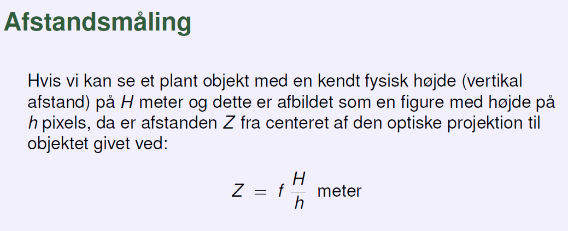
 |  |  |  |  |  |  | #NAME? |  | 1170 | 1554 | 155.67395833
 |  |  |  |  |  |  |  | 158

